SOP FORMU
 |  | EB2SOP4_VİSTAFLEX ROBOT MANUEL KULLANIMI TALİMATI |  |  | İLK YAYIM TARİHİ: 22.04.2025
 |  |  |  |  | REV. TARİHİ: -
 |  |  |  |  | DOK. NO: EB2SOP4
 |  | BAKIM VE TEKNİK OPERASYONLAR |  | SOP | REV.: 0
KAPSAM :Vistaflex robot manuel kullanımı talimatını kapsar.
DİKKAT! SOP Formunda belirtilen adımların veya ekipmanların dışında çalışma yapmayınız. Farklı bir uygulama ile karşılaştığınızda kesinlikle müdahale etmeyiniz ve mutlaka ilk amirinize bilgi veriniz.
NO | İŞ ADIMI (Prosesin başından sonuna adım adım süreçler anlatılır. Siyah renk ile net ifadeler yazılır.) |  | DİKKAT EDİLECEK HUSUSLAR (Proses adımlarının her birinde Kalite, İş Güvenliği ve Çevre için dikkat edilmesi gereken çok önemli noktalara değinilir. Kaliteye veya Fireye etki edecek konular kırmızı renk, İSGÇ konular mavi renk ile yazılır.) | KULLANILAN EKİPMAN | FOTOĞRAFLAR
1 | Robot kol manuel kullanım için makina elektrik panosu icerisinde yer alan resimdeki gibi 3 adet anahtarlı kumanda butonu “OTO” konumundan “MAN “ konumuna çevrilir. |  | Kaçak varsa dokunulmaktan kaçınılmalı.. Voltajı gelen akım yüksekse temas edilmemeli.. ELEKTRİK PERSONELİ HARİCİ DOKUNMAMALI.. |  | 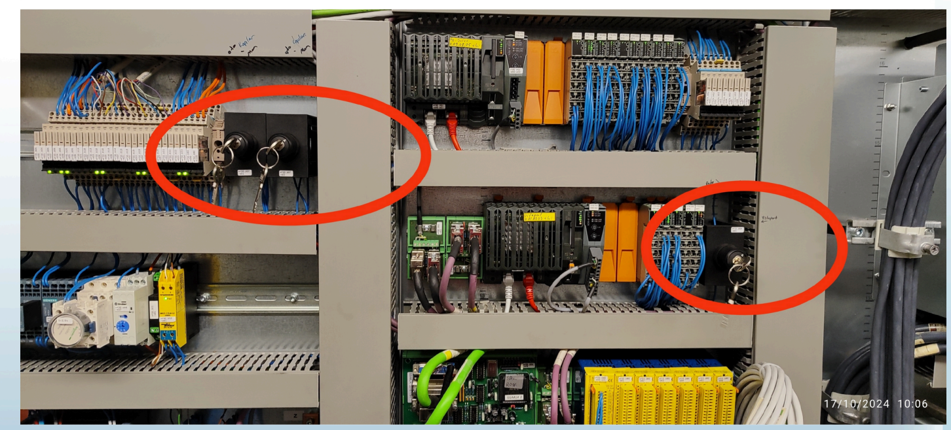
2 | Makina ana elektrik panosu içersinde bulunan manuel kontrol kumanda kolu ve kayış sıkışıklık giderme aparatı alınır. |  | Aparatla doğru kullanım yapılmalı. Boş sebeplerle kullanılmamalı. |  | 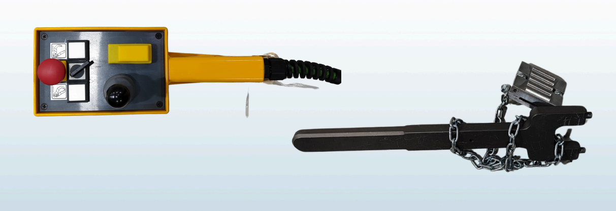
3 | Manuel kontrol kumanda kolu arka veya ön hangi robot kol için kullanılacak ise ona ait kumanda soketine bağlantısı yapılır. |  | Soket'in çalışır olduğu kontrol edilmeli. Risk varsa o iş risksiz bir şekilde yapılmalı. |  | 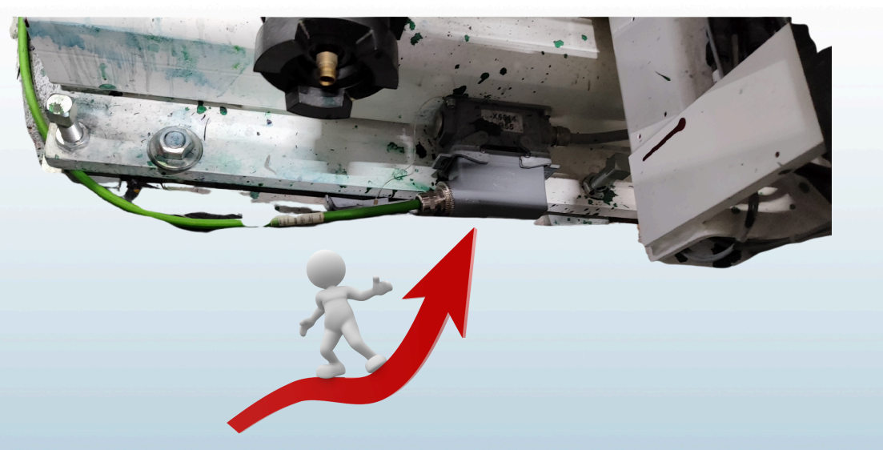
4 | Kumanda kolu soket bağlantısından sonra aktif olabilmesi için makina üzerindeki resimde görülen butona basılması gerekir. |  | Acele edip yanlış butona basılmaması. Tek seferde 1'den fazla tuşa basılması. Herangi bir yanlış basma durumunda acil stop butonuna basılması. |  | 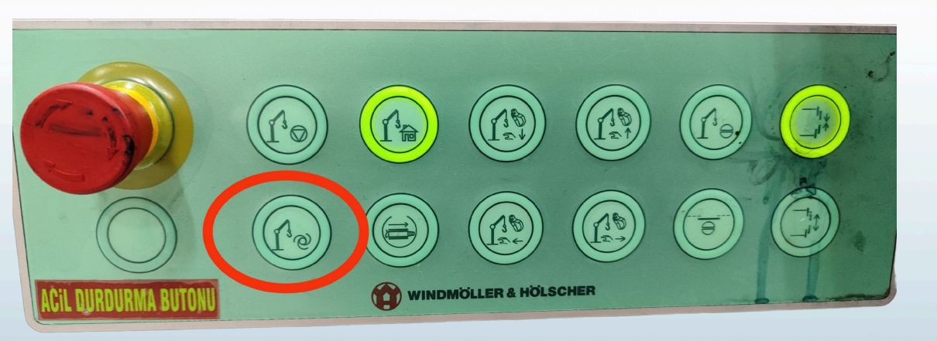
5 | Manuel kontrol kumanda kolu aktif edildikten sonra, acil stop butonu kontrolü yapılarak eğer normal ise robot kol istenilen konuma kumanda kolu üzerindeki joystik buton yardımı ile getirilir ,eğer üzerinde anilox varsa güvenli bir yere getirilerek kumanda kolu üzerindeki kelepçe kontrol butonları anilox bıraktırılır. |  | Resim ile gösterilen imleç dogru yöne cevrilmeli. Acil durumda stop butonuna basılmalı |  | 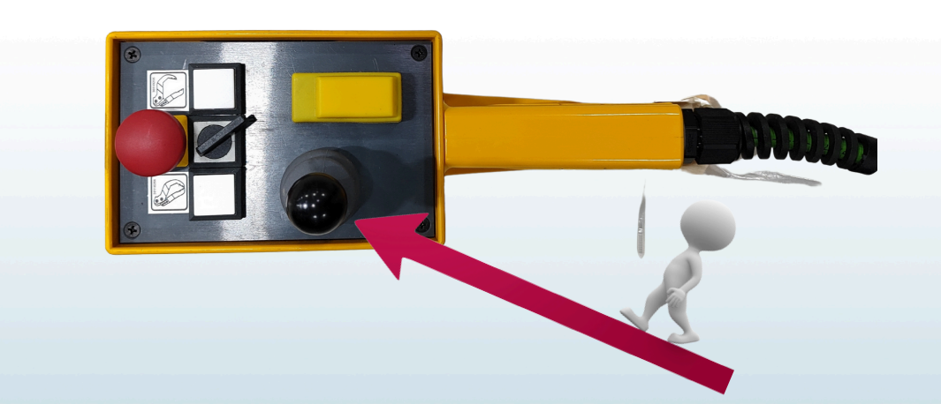
6 | Silindir bırakıldıktan sonra ,kayış sıkışıklık kontrolü ilgili aparat kayış üzerine monte edilerek kontrol edilir. |  | Ekipmansız dokunulmamalı. Kayışın durur pozisyonda olması gerekir.. |  | 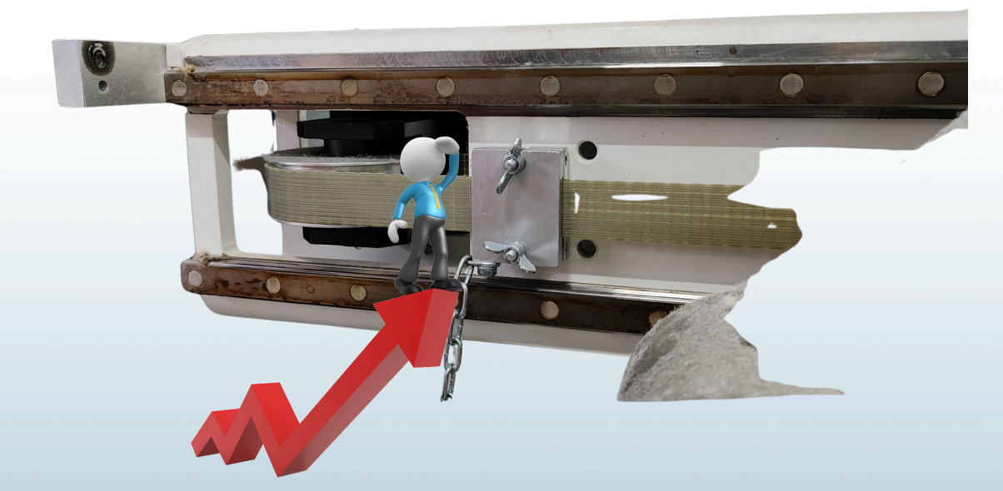
7 | Eğer kayışta sıkışııklık var ise , resimde görüldügü gibi darbeli olarak sol yöne doğru hamle ile kayış sıkışıklığı giderilir. |  | Çıplak elle dokunulmamalı.. | " | 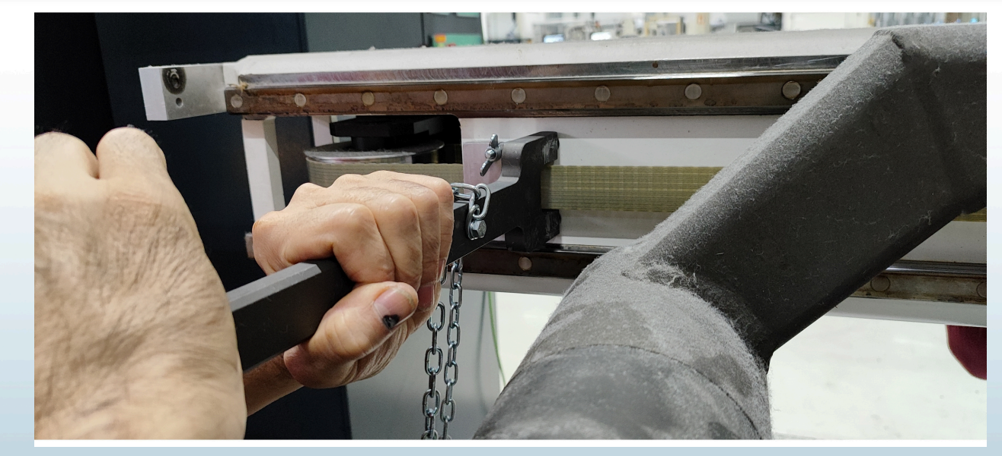
8 | Kayış sıkışıklığı giderildi ise robot kol hem yatay hemde dikey yönde çaprazlık kontrolü yapılır. |  | Doğru konumda değilse düzeltilmeli. |  | 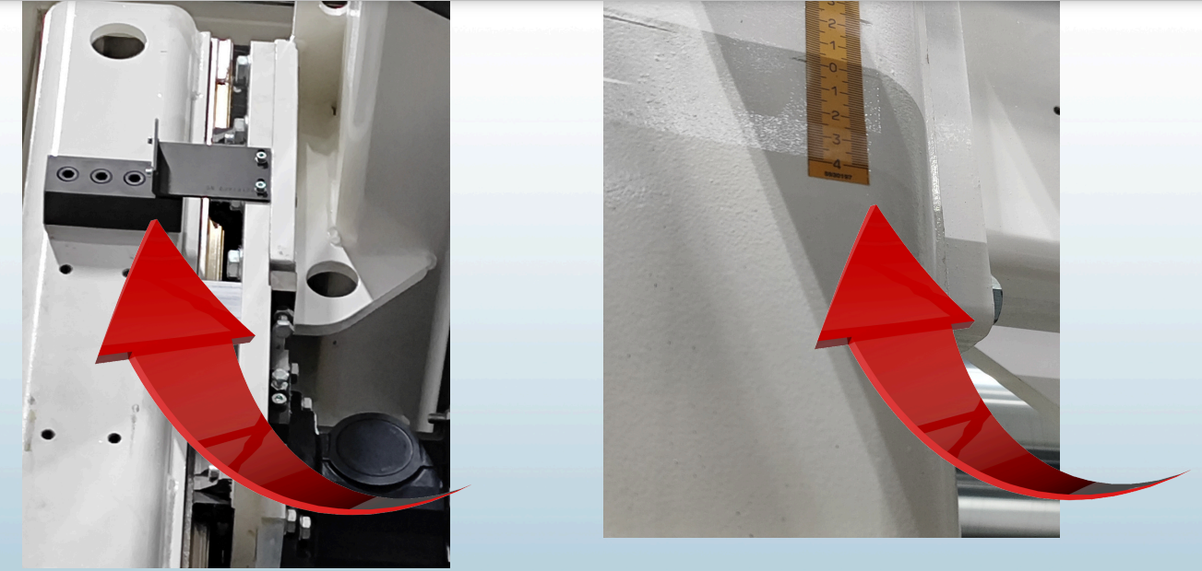
9 | Çaprazlık kontrolünde sonra makina kontrol ekranından konum kalibrasyonu için şifre girilir.( Sifre : Wuh ) |  | Servis parolası çok denenmemeli. Bilmeyen kişi kalibrasyon yapmamalı. |  | 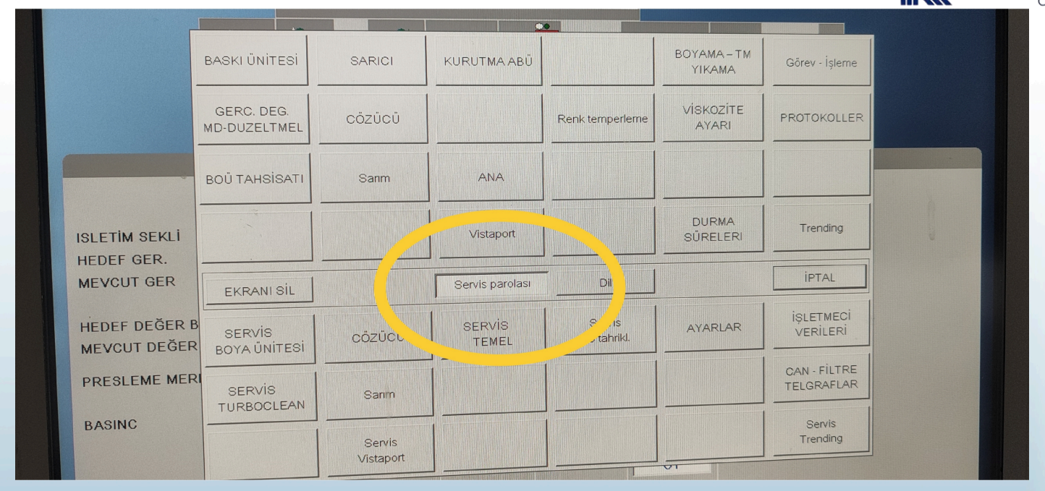
10 | Ön robot kol için "700" veya arka robot kol için "710" nolu robot kol hareket kontrol sayfasına gidilir. |  | Girilmesi gereken kodun kontrol edilmesi. |  | 
11 | Robot kol pozisyonunu otomatik olarak "home"(başlangıç) pozisyonuna getirmek için ,manuel olarak "+"imleci robot kol hareket mavi kılavuz çizgisi üzerinde herhangi bir noktaya ayarlanır. |  | İşlem yaparken dikkat edilmeli. Ezbere kontrol iş yapılmamalı, yapılıcaksada kontrol ederek uygun adımlarla yapılmalı. |  | 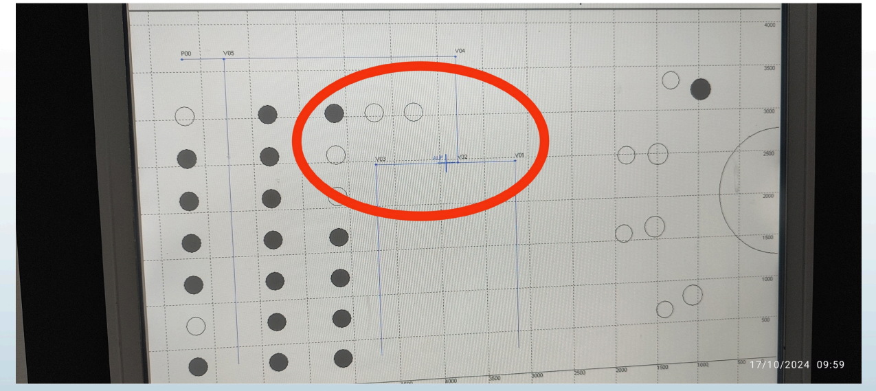
12 | Pozisyon talimatlar doğrultusunda ayarlandiktan sonra ana elektrik panosunda başlangıçta "Man " konuma getirilmiş olan anahtarlı butonlar tekrar eski konumu olan "oto" konuma getirilir ve manuel kontrol kumanda kolu soket yerinden sökülür.Robot kol operatör tarafından başlangıç konumuna yönlendirilir ,robotun kolun hareketi takip edilir. Robot kol sorunsuz bir şekilde başlangıç konumuna geldi ise, operatör tarafından herhangi bir üniteye anilox yüklemesi yaptırılarak test edilir. |  | Yetkili harici dokunulmamalı. Anahtar unutulmamalı eski haline getirilmeli. |  | 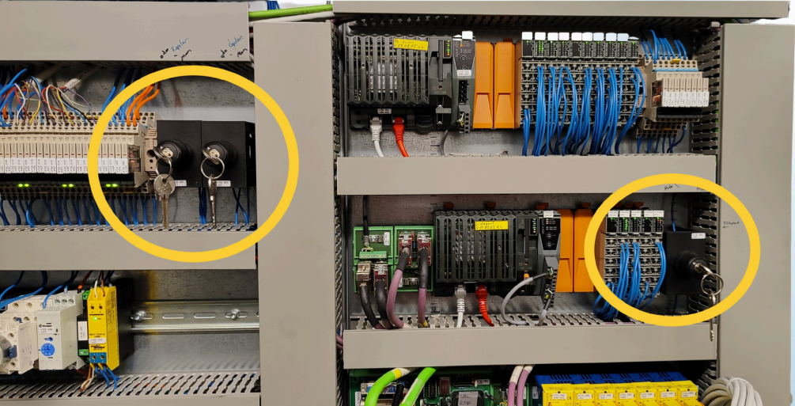
13 | GEREKLİ EL ALETLERİ |  | GEREKLİ YARDIMCI EKİPMANLAR |  | GEREKLİ KİŞİSEL KORUYUCU DONANIMLAR
14 | (EK SAYFALARDAKİ BÖLÜME AİT NUMARALAR YAZILMALIDIR) |  | (EK SAYFALARDAKİ BÖLÜME AİT NUMARALAR YAZILMALIDIR) |  | (EK SAYFALARDAKİ BÖLÜME AİT NUMARALAR YAZILMALIDIR)
15 | HAZIRLAYAN |  | KONTROL EDEN |  | ONAYLAYAN
16 | Mehmet Akif UZUN (BÖLÜM MÜHENDİSİ / ŞEFİ) |  | (İSGÇ) | (KALİTE GÜVENCE) | (BÖLÜM MÜDÜRÜ) / (KG VE LABORATUVARLAR MÜDÜRÜ)
17
18
19
20
21
22
GEREKLİ EL ALETLERİ |  |  | GEREKLİ YARDIMCI EKİPMANLAR |  | GEREKLİ KİŞİSEL KORUYUCU DONANIMLAR
 |  |  | 3 |  | 5
HAZIRLAYAN |  |  |  |  | ONAYLAYAN
Kadir CANSARAY--Burak ASLAN |  |  |  |  | TAYFUN ARIK

